Feuil1
 | Feuille de calcul : coefficient U pour un élément de construction d'épaisseur variable

 |  |  |  |  |  |  |  |  |  |  | UCL, version septembre 2016

Introduction
 | Cette feuille de calcul permet de déterminer le coefficient de transmission thermique U d'un élément de construction d'épaisseur variable conformément à l'annexe de l'arrêté ministériel déterminant les règles pour le calcul des pertes par transmission du 24 juillet 2008, paragraphe 7.4.

Méthodes de calcul
 | Le coefficient U peut dans ce cas être déterminé par deux méthodes :
 | 1. | Simplifiée
 |  | La couche d'épaisseur variable est remplacée lors du calcul par une couche fictive d'épaisseur constante. L'épaisseur de cette couche fictive correspond à la plus petite épaisseur de la couche réelle (éventuellement 0). L'introduction dans la bibliothèque du logiciel EPB-Software est similaire à celle d'autres éléments de construction constitués uniquement de couches parallèles.

 | 2. | Suivant l'annexe C de la norme NBN EN 6946 (décrite dans cette feuille de calcul)

Logique et légende
 | Les éléments de construction d'épaisseur variable sont décomposés en forme de base, puis en partie(s) d'épaisseur constante et d'épaisseur variable comme le montre les figures ci-contre. Le coefficient U de chaque composant peut ensuite être calculé à l'aide d'une formule qui dépend de sa forme. La valeur U finale est la valeur moyenne, pondéré par les aires des différents éléments

 |  |  | Légende des symboles
 |  |  | λ1 (W/mK) | Coefficient de conductivité thermique de la couche d'épaisseur variable
 |  |  | d1 (m) | épaisseur maximale de la couche d'épaisseur variable
 |  |  | R0 (m²K/W) | Résistance thermique de l'élément pour la partie épaisseur "constante"
 |  |  | A (m²) | Surface de l'élément
 |  |  | R1 (m²K/W) | Résistance thermique pour la partie épaisseur variable

En pratique
 | - encodez les données concernant votre projet dans les cases bleues.
 | - les résultats sont repris dans les cases jaunes.

Nom de l'élément |  |  | Forme de l'élément |  |  | λ1 (W/mK) | d1 (m) | R1 (m²K/W) | R0 (m²K/W) | A (m²) | U (W/m²K) | Rectangulaire
Partie 1 |  |  | Rectangulaire |  |  | 0.045 | 0.1 | 2.222 | 1 | 10 | 0.527 | 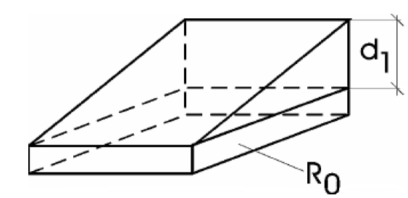
Partie 2 |  |  | Triangulaire, coin supérieur le plus mince |  |  | 0.045 | 0.1 | 2.222 | 1 | 10 | 0.426
Partie 3 |  |  | Triangulaire, coin supérieur le plus épais |  |  | 0.045 | 0.1 | 2.222 | 1 | 10 | 0.627
Partie 4 |  |  | Rectangulaire |  |  | 0.045 | 0.1 | 2.222 | 1 | 0 | 0.527
Partie 5 |  |  | Rectangulaire |  |  | 0.045 | 0.1 | 2.222 | 1 | 0 | 0.527
Partie 6 |  |  | Rectangulaire |  |  | 0.045 | 0.1 | 2.222 | 1 | 0 | 0.527
Partie 7 |  |  | Rectangulaire |  |  | 0.045 | 0.1 | 2.222 | 1 | 0 | 0.527
Partie 8 |  |  | Rectangulaire |  |  | 0.045 | 0.1 | 2.222 | 1 | 0 | 0.527
Partie 9 |  |  | Rectangulaire |  |  | 0.045 | 0.1 | 2.222 | 1 | 0 | 0.527
Partie 10 |  |  | Rectangulaire |  |  | 0.045 | 0.1 | 2.222 | 1 | 0 | 0.527
Partie 11 |  |  | Rectangulaire |  |  | 0.045 | 0.1 | 2.222 | 1 | 0 | 0.527
Partie 12 |  |  | Rectangulaire |  |  | 0.045 | 0.1 | 2.222 | 1 | 0 | 0.527 | Triangulaire, coin supérieur le plus mince
Partie 13 |  |  | Rectangulaire |  |  | 0.045 | 0.1 | 2.222 | 1 | 0 | 0.527 | 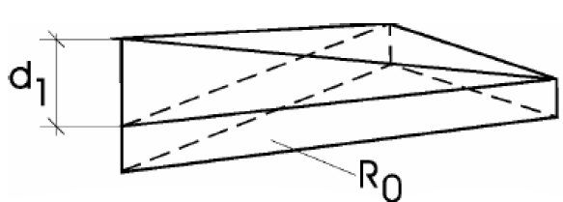
Partie 14 |  |  | Rectangulaire |  |  | 0.045 | 0.1 | 2.222 | 1 | 0 | 0.527
Partie 15 |  |  | Rectangulaire |  |  | 0.045 | 0.1 | 2.222 | 1 | 0 | 0.527
Partie 16 |  |  | Rectangulaire |  |  | 0.045 | 0.1 | 2.222 | 1 | 0 | 0.527
Partie 17 |  |  | Rectangulaire |  |  | 0.045 | 0.1 | 2.222 | 1 | 0 | 0.527
Partie 18 |  |  | Rectangulaire |  |  | 0.045 | 0.1 | 2.222 | 1 | 0 | 0.527
Partie 19 |  |  | Rectangulaire |  |  | 0.045 | 0.1 | 2.222 | 1 | 0 | 0.527
Partie 20 |  |  | Rectangulaire |  |  | 0.045 | 0.1 | 2.222 | 1 | 0 | 0.527
Partie 21 |  |  | Rectangulaire |  |  | 0.045 | 0.1 | 2.222 | 1 | 0 | 0.527
Partie 22 |  |  | Rectangulaire |  |  | 0.045 | 0.1 | 2.222 | 1 | 0 | 0.527
Partie 23 |  |  | Rectangulaire |  |  | 0.045 | 0.1 | 2.222 | 1 | 0 | 0.527
Partie 24 |  |  | Rectangulaire |  |  | 0.045 | 0.1 | 2.222 | 1 | 0 | 0.527 | Triangulaire, coin supérieur le plus épais
Partie 25 |  |  | Rectangulaire |  |  | 0.045 | 0.1 | 2.222 | 1 | 0 | 0.527 | 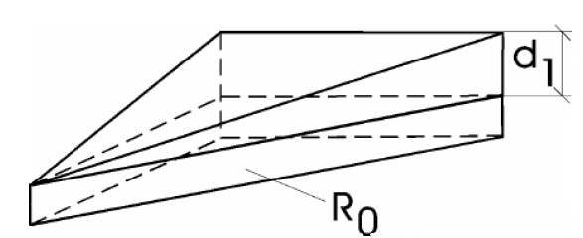
Partie 26 |  |  | Rectangulaire |  |  | 0.045 | 0.1 | 2.222 | 1 | 0 | 0.527
Partie 27 |  |  | Rectangulaire |  |  | 0.045 | 0.1 | 2.222 | 1 | 0 | 0.527
Partie 28 |  |  | Rectangulaire |  |  | 0.045 | 0.1 | 2.222 | 1 | 0 | 0.527
Partie 29 |  |  | Rectangulaire |  |  | 0.045 | 0.1 | 2.222 | 1 | 0 | 0.527
Partie 30 |  |  | Rectangulaire |  |  | 0.045 | 0.1 | 2.222 | 1 | 0 | 0.527

Résultats
 | U moyen : |  |  | 0.527 | W/m²K
 | Surface totale : |  |  | 30 | m²

Détermination de R0 à travers un exemple
$$R_{0}=R_{si}+\frac{d_{3}}{λ_{béton}}+\frac{d_{2}}{λ_{isolation}}+R_{se}$$
 |  |  | Une structure portante en béton |  |  | λ-béton
 |  |  | Un matériaux d'isolation d'épaisseur variable |  |  | λ-isolation

d1
$$R_{se}=0,04 \left[\frac{W}{m^{2}K}\right]$$
d2

d3
$$R_{si}=0,10 \left[\frac{W}{m^{2}K}\right]$$

